Tabelle1
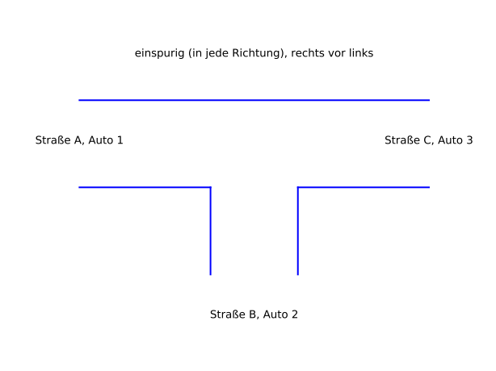

 | Input |  |  | Output |  |  | neue Situation (Teil1) (ID)

ID | Auto1 steht in A | Auto2 steht in B | Auto3 steht in C | A | B | C
1 |  |  |  |  |  |  | 1
2 |  |  | A | 3 |  |  | 1
3 |  |  | B |  | 3 |  | 1
4 |  | A |  | 2 |  |  | 1
5 |  | A | A | 3 |  |  | 4
6 |  | A | B |  | 3 |  | 4
7 |  | C |  |  |  | 2 | 1
8 |  | C | A | 3 |  | 2 | 1
9 |  | C | B |  | 3 | 2 | 1
10 | B |  |  |  | 1 |  | 1
11 | B |  | A | 3 | 1 |  | 1
12 | B |  | B |  | 1 |  | 3
13 | B | A |  | 2 | 1 |  | 1
14 | B | A | A | 3 | 1 |  | 4
15 | B | A | B |  | 1 |  | 6
16 | B | C |  |  | 1 | 2 | 1
17 | B | C | A | 3 | 1 | 2 | 1
18 | B | C | B |  | 1 | 2 | 3
19 | C |  |  |  |  | 1 | 1
20 | C |  | A | 3 |  | 1 | 1
21 | C |  | B |  |  | 1 | 3
22 | C | A |  | 2 |  |  | 19
23 | C | A | A | 3 |  |  | 22
24 | C | A | B |  |  |  | 24
25 | C | C |  |  |  | 2 | 19
26 | C | C | A | 3 |  | 2 | 19
27 | C | C | B |  | 3 | 2 | 19

